Sheet1
板型 | 端子数 | 尺寸
血压板 | 2.54*6Pin | 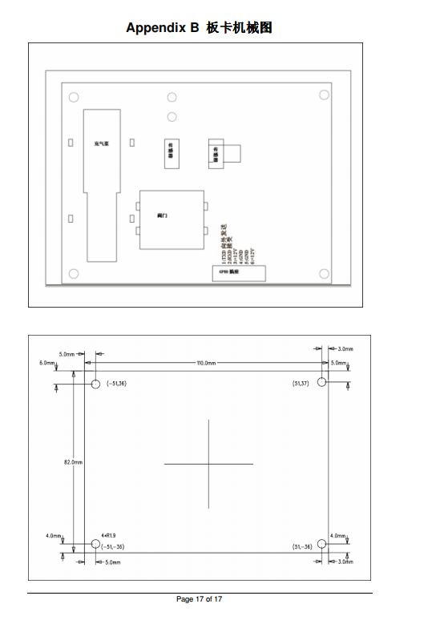 |  | 泵高度26mm
采集板 | 2.54*5 2个 | 130mm*65mm
 | 2.54*6 3个
 | 2.54*2 2个
 | 2.54*4 1个 |  | 插座高度7.9mm，变压器最高器件高度27.2mm
心音 | 2.54*4 1个 | 20mm*50mm
压力 | 2.54*5 1个 | 35mm*35mm
显示主板10寸屏 | 无

底座内部预留一定空间安装其他配件，具体细节设计中待定

 |  |  |  |  | .

